Sheet1
Scene No. | 1
Quest Title | 鱼肝油
Quest Log | 回复里拉
Map No. | 29
 | 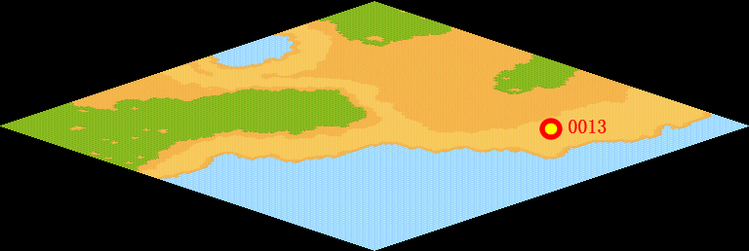
NPC No. | 13
Condition
Dialog | 鱼肝油在俺们渔村那是要多少有多少啊，它可是强壮骨骼的营养品呢，俺们村子的人从小都吃着鱼肝油长大的。你把这些带给里拉吧，让她不够了再来拿。
Select
Result | 1 :Scene 002 , 2 : 关闭对话框

NPC No. | 32
Condition
Dialog | 你还在磨蹭什么？
Select | 1：确定
Result | 1：关闭对话框

ScriptFile | Qlog-0061-001.scr
 | Q0013-0061-001.scr
 | Q0032-0061-001.scr

